상품제안서
대형 LED 전자 달력 벽시계 35cm 고급형 개업 축하 선물 | 상품코드: F28106

 |  |  |  |  |  |  | 02-412-0044 | www.easy1.co.kr
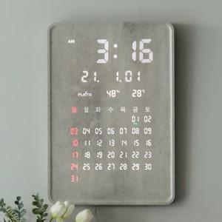

【상세/제작정보】

【인쇄/포장옵션】 | / 포장불가능

【공급단가】 | 수량 | 3~ | 10~ | 30~ | 50~ | 100~
*VAT별도 | 단가 | 228,000원 | 224,200원 | 218,500원 | 214,700원 | 209,000원

【상품 URL】 | http://www.easy1.co.kr/src/goods_detail.php?gdno=28106

